2. 통신 프로토콜 정의
번호 | 항목 | 내용 |  | 비고 | ID | Address | Function Type | R/W | Data Type | Item | Note | ID | Address | Function Type | R/W | Data Type | Item | Note
1 | 통신 방식 | Modbus RTU, User Protocol(Usart1) |  |  | 1 | 1 | Read Holding Registers(0x03) | R | Unsigned Int16 | DI#1 | DIO | 5 | 201 | Write Multiple Register(0x10) | W | Unsigned Int16 | DO#1 | DIO
2 | 통신 속도 | Uart4 | 115200, 8/N/1 | 485 |  | 2 |  |  |  | DI#2 |  |  | 202 |  |  |  | DO#2
 |  | Lpuart1 | 38400, 8/N/1 | 485 | 2 | 3 | Read Holding Registers(0x03) | R | Unsigned Int16 | CH1 히터 온도 | Heating Jecket1 | 6 | 203 | Write Multiple Register(0x10) | W | Unsigned Int16 | Machine ON/OFF | Heating Jecket1
 |  | Usart1 | 115200, 8/N/1 | 422 |  | 4 |  |  |  | CH2 히터 온도 |  |  | 204 |  |  |  | EEPROM Save
 |  | Usart2 | 19200, 8/N/1 | 485 |  | 5 |  |  |  | CH3 히터 온도 |  |  | 205 |  |  |  | ALARM Reset
 |  | Usart3 | 9600, 8/E/1 | 485 |  | 6 |  |  |  | CH4 히터 온도 |  |  | 206 |  |  |  | 1CH SV 온도 설정
3 | 통신 설정 |  |  |  |  | 7 |  |  |  | CH5 히터 온도 |  |  | 207 |  |  |  | 2CH SV 온도 설정
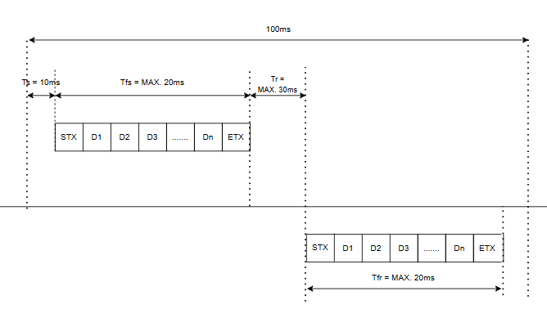 Ts(Send wait time) = 10ms Tfs(Send finish monitoring time) = Max. 20ms Tfr(Receive finish monitoring time) = Max. 20ms Tr(Receive wait monitoring time) = Max. 30ms |  |  |  |  |  | 8 |  |  |  | CH6 히터 온도 |  |  | 208 |  |  |  | 3CH SV 온도 설정
 |  |  |  |  |  | 9 |  |  |  | CH7 히터 온도 |  |  | 209 |  |  |  | 4CH SV 온도 설정
 |  |  |  |  |  | 10 |  |  |  | CH8 히터 온도 |  |  | 210 |  |  |  | 5CH SV 온도 설정
 |  |  |  |  |  | 11 |  |  |  | CH9 히터 온도 |  |  | 211 |  |  |  | 6CH SV 온도 설정
 |  |  |  |  |  | 12 |  |  |  | CH10 히터 온도 |  |  | 212 |  |  |  | 7CH SV 온도 설정
 |  |  |  |  |  | 13 |  |  |  | CH11 히터 온도 |  |  | 213 |  |  |  | 8CH SV 온도 설정
 |  |  |  |  |  | 14 |  |  |  | CH12 히터 온도 |  |  | 214 |  |  |  | 9CH SV 온도 설정
 |  |  |  |  |  | 15 |  |  |  | CH13 히터 온도 |  |  | 215 |  |  |  | 10CH SV 온도 설정
 |  |  |  |  |  | 16 |  |  |  | CH14 히터 온도 |  |  | 216 |  |  |  | 11CH SV 온도 설정
 |  |  |  |  |  | 17 |  |  |  | CH15 히터 온도 |  |  | 217 |  |  |  | 12CH SV 온도 설정
 |  |  |  |  |  | 18 |  |  |  | CH16 히터 온도 |  |  | 218 |  |  |  | 13CH SV 온도 설정
 |  |  |  |  |  | 19 |  |  |  | CH17 히터 온도 |  |  | 219 |  |  |  | 14CH SV 온도 설정
 |  |  |  |  |  | 20 |  |  |  | CH18 히터 온도 |  |  | 220 |  |  |  | 15CH SV 온도 설정
 |  |  |  |  |  | 21 |  |  |  | 1CH 알람 |  |  | 221 |  |  |  | 16CH SV 온도 설정
 |  |  |  |  |  | 22 |  |  |  | 2CH 알람 |  |  | 222 |  |  |  | 17CH SV 온도 설정
 |  |  |  |  |  | 23 |  |  |  | 3CH 알람 |  |  | 223 |  |  |  | 18CH SV 온도 설정
4 | 구성도 |  |  |  |  | 24 |  |  |  | 4CH 알람 |  |  | 224 |  |  |  | Machine ON/OFF | Heating Jecket2
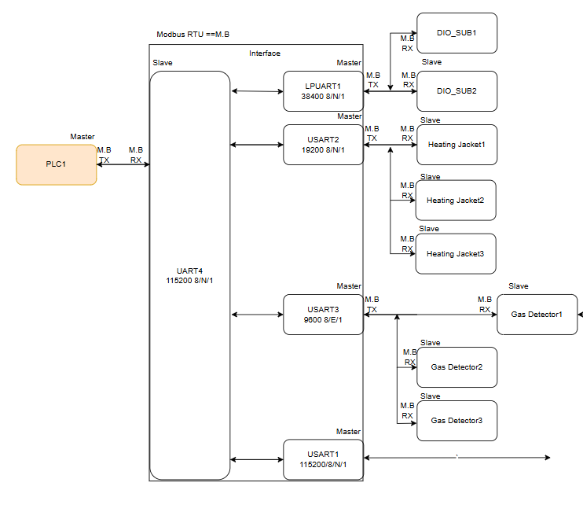 |  |  |  |  |  | 25 |  |  |  | 5CH 알람 |  |  | 225 |  |  |  | EEPROM Save
 |  |  |  |  |  | 26 |  |  |  | 6CH 알람 |  |  | 226 |  |  |  | ALARM Reset
 |  |  |  |  |  | 27 |  |  |  | 7CH 알람 |  |  | 227 |  |  |  | 1CH SV 온도 설정
 |  |  |  |  |  | 28 |  |  |  | 8CH 알람 |  |  | 228 |  |  |  | 2CH SV 온도 설정
 |  |  |  |  |  | 29 |  |  |  | 9CH 알람 |  |  | 229 |  |  |  | 3CH SV 온도 설정
 |  |  |  |  |  | 30 |  |  |  | 10CH 알람 |  |  | 230 |  |  |  | 4CH SV 온도 설정
 |  |  |  |  |  | 31 |  |  |  | 11CH 알람 |  |  | 231 |  |  |  | 5CH SV 온도 설정
 |  |  |  |  |  | 32 |  |  |  | 12CH 알람 |  |  | 232 |  |  |  | 6CH SV 온도 설정
 |  |  |  |  |  | 33 |  |  |  | 13CH 알람 |  |  | 233 |  |  |  | 7CH SV 온도 설정
 |  |  |  |  |  | 34 |  |  |  | 14CH 알람 |  |  | 234 |  |  |  | 8CH SV 온도 설정
 |  |  |  |  |  | 35 |  |  |  | 15CH 알람 |  |  | 235 |  |  |  | 9CH SV 온도 설정
 |  |  |  |  |  | 36 |  |  |  | 16CH 알람 |  |  | 236 |  |  |  | 10CH SV 온도 설정
 |  |  |  |  |  | 37 |  |  |  | 17CH 알람 |  |  | 237 |  |  |  | 11CH SV 온도 설정
 |  |  |  |  |  | 38 |  |  |  | 18CH 알람 |  |  | 238 |  |  |  | 12CH SV 온도 설정
 |  |  |  |  |  | 39 |  |  |  | CH1 히터 온도 | Heating Jecket2 |  | 239 |  |  |  | 13CH SV 온도 설정
 |  |  |  |  |  | 40 |  |  |  | CH2 히터 온도 |  |  | 240 |  |  |  | 14CH SV 온도 설정
 |  |  |  |  |  | 41 |  |  |  | CH3 히터 온도 |  |  | 241 |  |  |  | 15CH SV 온도 설정
 |  |  |  |  |  | 42 |  |  |  | CH4 히터 온도 |  |  | 242 |  |  |  | 16CH SV 온도 설정
 |  |  |  |  |  | 43 |  |  |  | CH5 히터 온도 |  |  | 243 |  |  |  | 17CH SV 온도 설정
 |  |  |  |  |  | 44 |  |  |  | CH6 히터 온도 |  |  | 244 |  |  |  | 18CH SV 온도 설정
 |  |  |  |  |  | 45 |  |  |  | CH7 히터 온도 |  |  | 245 |  |  |  | Machine ON/OFF | Heating Jecket3
 |  |  |  |  |  | 46 |  |  |  | CH8 히터 온도 |  |  | 246 |  |  |  | EEPROM Save
 |  |  |  |  |  | 47 |  |  |  | CH9 히터 온도 |  |  | 247 |  |  |  | ALARM Reset
 |  |  |  |  |  | 48 |  |  |  | CH10 히터 온도 |  |  | 248 |  |  |  | 1CH SV 온도 설정
 |  |  |  |  |  | 49 |  |  |  | CH11 히터 온도 |  |  | 249 |  |  |  | 2CH SV 온도 설정
 |  |  |  |  |  | 50 |  |  |  | CH12 히터 온도 |  |  | 250 |  |  |  | 3CH SV 온도 설정
 |  |  |  |  |  | 51 |  |  |  | CH13 히터 온도 |  |  | 251 |  |  |  | 4CH SV 온도 설정
 |  |  |  |  |  | 52 |  |  |  | CH14 히터 온도 |  |  | 252 |  |  |  | 5CH SV 온도 설정
 |  |  |  |  |  | 53 |  |  |  | CH15 히터 온도 |  |  | 253 |  |  |  | 6CH SV 온도 설정
 |  |  |  |  |  | 54 |  |  |  | CH16 히터 온도 |  |  | 254 |  |  |  | 7CH SV 온도 설정
 |  |  |  |  |  | 55 |  |  |  | CH17 히터 온도 |  |  | 255 |  |  |  | 8CH SV 온도 설정
 |  |  |  |  |  | 56 |  |  |  | CH18 히터 온도 |  |  | 256 |  |  |  | 9CH SV 온도 설정
 |  |  |  |  |  | 57 |  |  |  | 1CH 알람 |  |  | 257 |  |  |  | 10CH SV 온도 설정
 |  |  |  |  |  | 58 |  |  |  | 2CH 알람 |  |  | 258 |  |  |  | 11CH SV 온도 설정
 |  |  |  |  |  | 59 |  |  |  | 3CH 알람 |  |  | 259 |  |  |  | 12CH SV 온도 설정
 |  |  |  |  |  | 60 |  |  |  | 4CH 알람 |  |  | 260 |  |  |  | 13CH SV 온도 설정
 |  |  |  |  |  | 61 |  |  |  | 5CH 알람 |  |  | 261 |  |  |  | 14CH SV 온도 설정
 |  |  |  |  |  | 62 |  |  |  | 6CH 알람 |  |  | 262 |  |  |  | 15CH SV 온도 설정
 |  |  |  |  |  | 63 |  |  |  | 7CH 알람 |  |  | 263 |  |  |  | 16CH SV 온도 설정
 |  |  |  |  |  | 64 |  |  |  | 8CH 알람 |  |  | 264 |  |  |  | 17CH SV 온도 설정
 |  |  |  |  |  | 65 |  |  |  | 9CH 알람 |  |  | 265 |  |  |  | 18CH SV 온도 설정
 |  |  |  |  |  | 66 |  |  |  | 10CH 알람 |  | 7 | 266 | Write Multiple Register(0x10) |  | Unsigned Int16 | User Write Data 01 | Backup Interface
 |  |  |  |  |  | 67 |  |  |  | 11CH 알람 |  |  | 267 |  |  |  | User Write Data 02
 |  |  |  |  |  | 68 |  |  |  | 12CH 알람 |  |  | 268 |  |  |  | User Write Data 03
 |  |  |  |  |  | 69 |  |  |  | 13CH 알람 |  |  | 269 |  |  |  | User Write Data 04
 |  |  |  |  |  | 70 |  |  |  | 14CH 알람 |  |  | 270 |  |  |  | User Write Data 05
 |  |  |  |  |  | 71 |  |  |  | 15CH 알람 |  |  | 271 |  |  |  | User Write Data 06
 |  |  |  |  |  | 72 |  |  |  | 16CH 알람 |  |  | 272 |  |  |  | User Write Data 07
 |  |  |  |  |  | 73 |  |  |  | 17CH 알람 |  |  | 273 |  |  |  | User Write Data 08
 |  |  |  |  |  | 74 |  |  |  | 18CH 알람 |  |  | 274 |  |  |  | User Write Data 09
 |  |  |  |  |  | 75 |  |  |  | CH1 히터 온도 | Heating Jecket3 |  | 275 |  |  |  | User Write Data 10
 |  |  |  |  |  | 76 |  |  |  | CH2 히터 온도 |  |  | 276 |  |  |  | User Write Data 11
 |  |  |  |  |  | 77 |  |  |  | CH3 히터 온도 |  |  | 277 |  |  |  | User Write Data 12
 |  |  |  |  |  | 78 |  |  |  | CH4 히터 온도 |  |  | 278 |  |  |  | User Write Data 13
 |  |  |  |  |  | 79 |  |  |  | CH5 히터 온도 |  |  | 279 |  |  |  | User Write Data 14
 |  |  |  |  |  | 80 |  |  |  | CH6 히터 온도 |  |  | 280 |  |  |  | User Write Data 15
 |  |  |  |  |  | 81 |  |  |  | CH7 히터 온도 |  |  | 281 |  |  |  | User Write Data 16
 |  |  |  |  |  | 82 |  |  |  | CH8 히터 온도 |  |  | 282 |  |  |  | User Write Data 17
 |  |  |  |  |  | 83 |  |  |  | CH9 히터 온도 |  |  | 283 |  |  |  | User Write Data 18
 |  |  |  |  |  | 84 |  |  |  | CH10 히터 온도 |  |  | 284 |  |  |  | User Write Data 19
 |  |  |  |  |  | 85 |  |  |  | CH11 히터 온도 |  |  | 285 |  |  |  | User Write Data 20
 |  |  |  |  |  | 86 |  |  |  | CH12 히터 온도 |  |  | 286 |  |  |  | User Write Data 21
 |  |  |  |  |  | 87 |  |  |  | CH13 히터 온도 |  |  | 287 |  |  |  | User Write Data 22
 |  |  |  |  |  | 88 |  |  |  | CH14 히터 온도 |  |  | 288 |  |  |  | User Write Data 23
 |  |  |  |  |  | 89 |  |  |  | CH15 히터 온도 |  |  | 289 |  |  |  | User Write Data 24
 |  |  |  |  |  | 90 |  |  |  | CH16 히터 온도 |  |  | 290 |  |  |  | User Write Data 25
 |  |  |  |  |  | 91 |  |  |  | CH17 히터 온도 |  |  | 291 |  |  |  | User Write Data 26
 |  |  |  |  |  | 92 |  |  |  | CH18 히터 온도 |  |  | 292 |  |  |  | User Write Data 27
 |  |  |  |  |  | 93 |  |  |  | 1CH 알람 |  |  | 293 |  |  |  | User Write Data 28
 |  |  |  |  |  | 94 |  |  |  | 2CH 알람 |  |  | 294 |  |  |  | User Write Data 29
 |  |  |  |  |  | 95 |  |  |  | 3CH 알람 |  |  | 295 |  |  |  | User Write Data 30
 |  |  |  |  |  | 96 |  |  |  | 4CH 알람 |  |  | 296 |  |  |  | User Write Data 31
 |  |  |  |  |  | 97 |  |  |  | 5CH 알람 |  |  | 297 |  |  |  | User Write Data 32
 |  |  |  |  |  | 98 |  |  |  | 6CH 알람 |  |  | 298 |  |  |  | User Write Data 33
 |  |  |  |  |  | 99 |  |  |  | 7CH 알람 |  |  | 299 |  |  |  | User Write Data 34
 |  |  |  |  |  | 100 |  |  |  | 8CH 알람 |  |  | 300 |  |  |  | User Write Data 35
 |  |  |  |  |  | 101 |  |  |  | 9CH 알람 |  |  | 301 |  |  |  | User Write Data 36
 |  |  |  |  |  | 102 |  |  |  | 10CH 알람 |  |  | 302 |  |  |  | User Write Data 37
 |  |  |  |  |  | 103 |  |  |  | 11CH 알람 |  |  | 303 |  |  |  | User Write Data 38
 |  |  |  |  |  | 104 |  |  |  | 12CH 알람 |  |  | 304 |  |  |  | User Write Data 39
 |  |  |  |  |  | 105 |  |  |  | 13CH 알람 |  |  | 305 |  |  |  | User Write Data 40
 |  |  |  |  |  | 106 |  |  |  | 14CH 알람 |  | 8 | 306 | Write Multiple Register(0x10) | W | Unsigned Int16 | DIO1 ID | Slave ID
 |  |  |  |  |  | 107 |  |  |  | 15CH 알람 |  |  | 307 |  |  |  | DIO2 ID
 |  |  |  |  |  | 108 |  |  |  | 16CH 알람 |  |  | 308 |  |  |  | Heating Jecket1 ID
 |  |  |  |  |  | 109 |  |  |  | 17CH 알람 |  |  | 309 |  |  |  | Heating Jecket2 ID
 |  |  |  |  |  | 110 |  |  |  | 18CH 알람 |  |  | 310 |  |  |  | Heating Jecket3 ID
 |  |  |  |  | 3 | 111 | Read Holding Registers(0x03) | R | Unsigned Int16 | 측정가스 농도 | Gas STD1 |  | 311 |  |  |  | Gas STD1 ID
 |  |  |  |  |  | 112 |  |  |  | Gas Status |  |  | 312 |  |  |  | Gas STD2 ID
 |  |  |  |  |  | 113 |  |  |  | 측정가스 농도 | Gas STD2 |  | 313 |  |  |  | Gas STD3 ID
 |  |  |  |  |  | 114 |  |  |  | Gas Status |  |  | 314 |  |  |  | Gas Type1
 |  |  |  |  |  | 115 |  |  |  | 측정가스 농도 | Gas STD3 |  | 315 |  |  |  | Gas Type2
 |  |  |  |  |  | 116 |  |  |  | Gas Status |  |  | 316 |  |  |  | Gas Type3
 |  |  |  |  |  | 117 |  |  |  | 측정가스 농도 | Gas TFT1
 |  |  |  |  |  | 118 |  |  |  | Gas Status
 |  |  |  |  |  | 119 |  |  |  | 측정가스 농도 | Gas TFT2
 |  |  |  |  |  | 120 |  |  |  | Gas Status
 |  |  |  |  |  | 121 |  |  |  | 측정가스 농도 | Gas TFT3
 |  |  |  |  |  | 122 |  |  |  | Gas Status
 |  |  |  |  | 4 | 123 | Read Holding Registers(0x03) | R | Unsigned Int16 | User Read Data 01 | Backup Interface
 |  |  |  |  |  | 124 |  |  |  | User Read Data 02
 |  |  |  |  |  | 125 |  |  |  | User Read Data 03
 |  |  |  |  |  | 126 |  |  |  | User Read Data 04
 |  |  |  |  |  | 127 |  |  |  | User Read Data 05
 |  |  |  |  |  | 128 |  |  |  | User Read Data 06
 |  |  |  |  |  | 129 |  |  |  | User Read Data 07
 |  |  |  |  |  | 130 |  |  |  | User Read Data 08
 |  |  |  |  |  | 131 |  |  |  | User Read Data 09
 |  |  |  |  |  | 132 |  |  |  | User Read Data 10
 |  |  |  |  |  | 133 |  |  |  | User Read Data 11
 |  |  |  |  |  | 134 |  |  |  | User Read Data 12
 |  |  |  |  |  | 135 |  |  |  | User Read Data 13
 |  |  |  |  |  | 136 |  |  |  | User Read Data 14
 |  |  |  |  |  | 137 |  |  |  | User Read Data 15
 |  |  |  |  |  | 138 |  |  |  | User Read Data 16
 |  |  |  |  |  | 139 |  |  |  | User Read Data 17
 |  |  |  |  |  | 140 |  |  |  | User Read Data 18
 |  |  |  |  |  | 141 |  |  |  | User Read Data 19
 |  |  |  |  |  | 142 |  |  |  | User Read Data 20
 |  |  |  |  |  | 143 |  |  |  | User Read Data 21
 |  |  |  |  |  | 144 |  |  |  | User Read Data 22
 |  |  |  |  |  | 145 |  |  |  | User Read Data 23
 |  |  |  |  |  | 146 |  |  |  | User Read Data 24
 |  |  |  |  |  | 147 |  |  |  | User Read Data 25
 |  |  |  |  |  | 148 |  |  |  | User Read Data 26
 |  |  |  |  |  | 149 |  |  |  | User Read Data 27
 |  |  |  |  |  | 150 |  |  |  | User Read Data 28
 |  |  |  |  |  | 151 |  |  |  | User Read Data 29
 |  |  |  |  |  | 152 |  |  |  | User Read Data 30
 |  |  |  |  |  | 153 |  |  |  | User Read Data 31
 |  |  |  |  |  | 154 |  |  |  | User Read Data 32
 |  |  |  |  |  | 155 |  |  |  | User Read Data 33
 |  |  |  |  |  | 156 |  |  |  | User Read Data 34
 |  |  |  |  |  | 157 |  |  |  | User Read Data 35
 |  |  |  |  |  | 158 |  |  |  | User Read Data 36
 |  |  |  |  |  | 159 |  |  |  | User Read Data 37
 |  |  |  |  |  | 160 |  |  |  | User Read Data 38
 |  |  |  |  |  | 161 |  |  |  | User Read Data 39
 |  |  |  |  |  | 162 |  |  |  | User Read Data 40
 |  |  |  |  |  | 163 |  |  |  | Heart Beat
 |  |  |  |  |  | 164 |  |  |  | Heart Beat(PLC-IF)

